vllm与sglang推理架构对比详情
一、vllm、sglang性能对比详情
上述验证结果可以说明业界主流推理框架性能最佳为VLLM与SGLang，现控制参数变量验证两个推理框架的性能差异。 在同一台主机上使用相同卡数部署Qwen3-32B、Qwen3-32B-MOE、Qwen2.5-72B、Qwen3-235B模型，关闭服务端prefill缓存，对比两个推理框架的吞吐量及时延差异，vllm选用最新的0.8.5版本，SGLang选用最新的0.4.6版本。
测试数据详见sheet2测试数据，相同模型测试结果可视化如下：
Qwen3-32B |  |  | Qwen3-32B-MOE |  |  | Qwen2.5-72B | Qwen3-235B-MOE
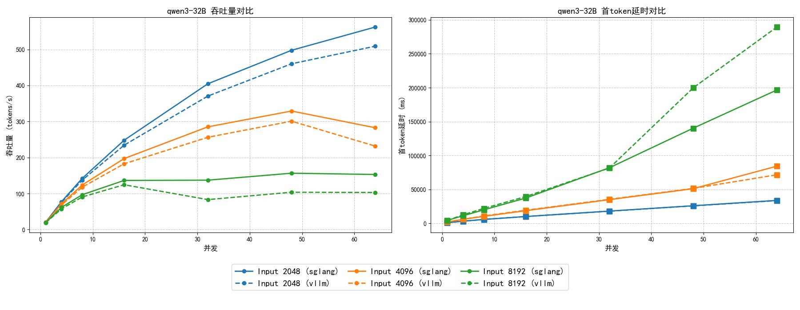 |  |  | 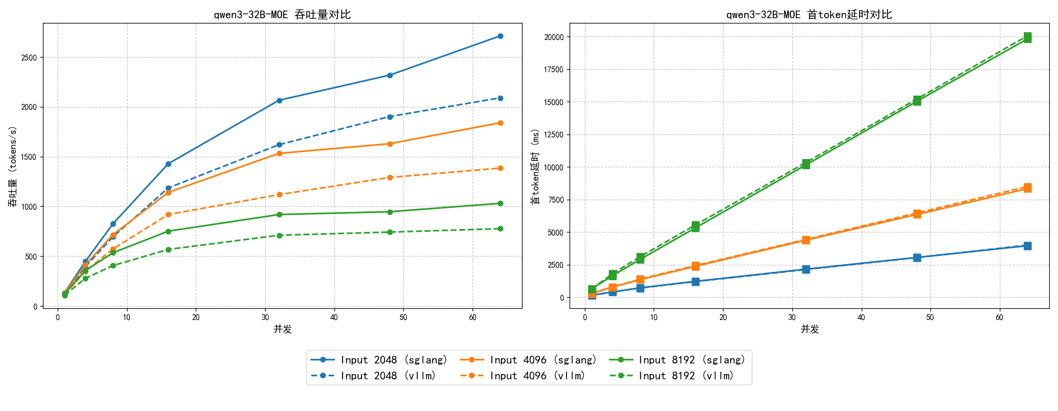 |  |  | 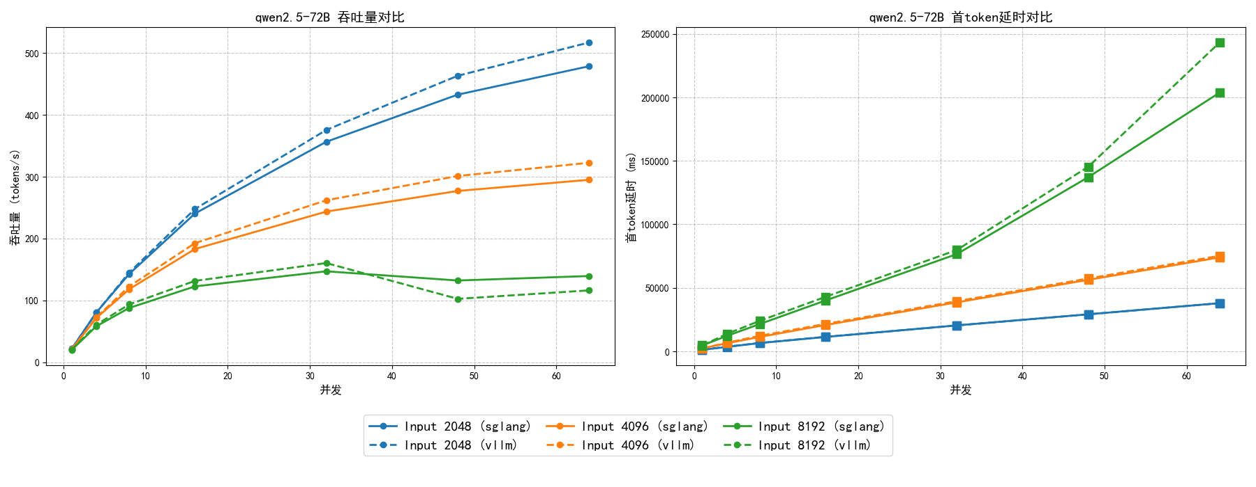 | 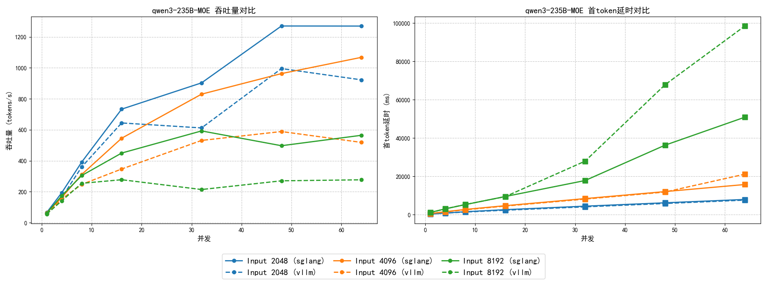
vllm开启flashInfer后性能对比如下；
Qwen3-32B |  |  | Qwen3-32B-MOE |  |  | Qwen2.5-72B | Qwen3-235B-MOE
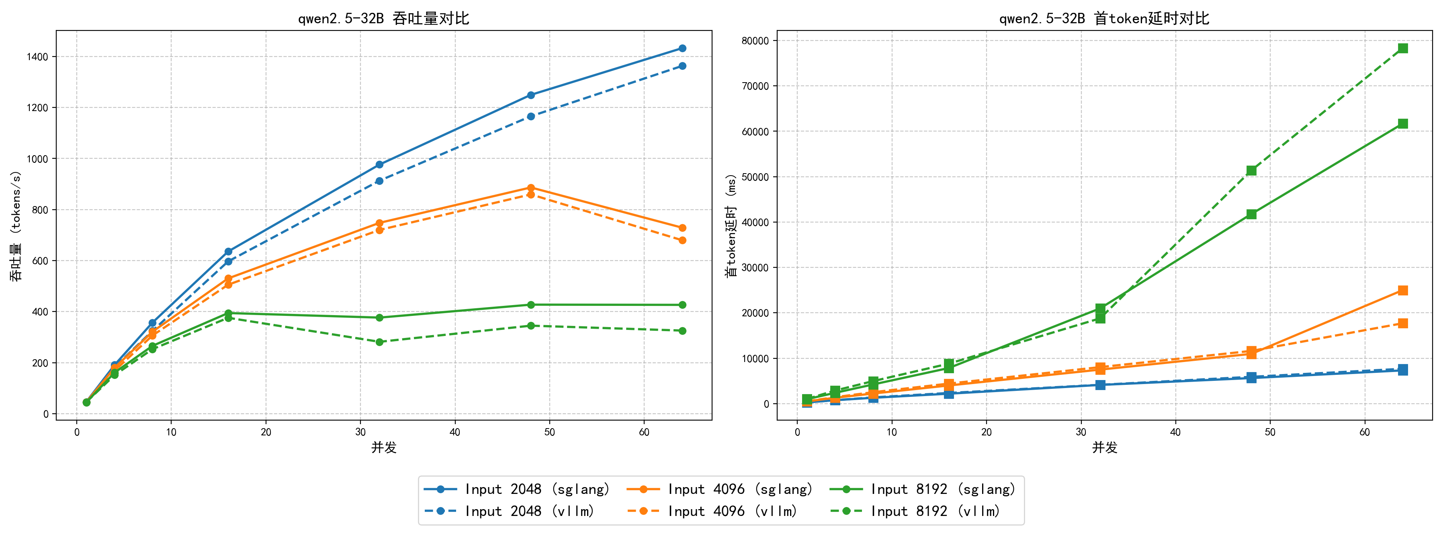 |  |  | 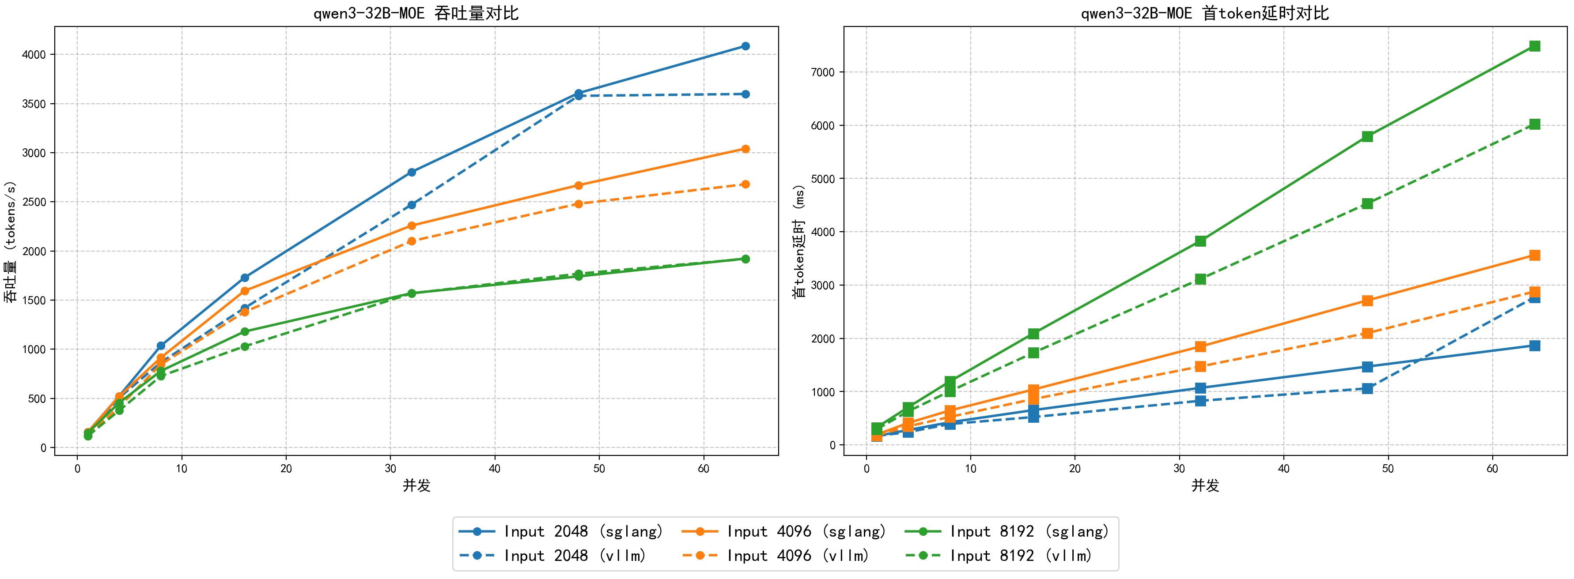 |  |  | 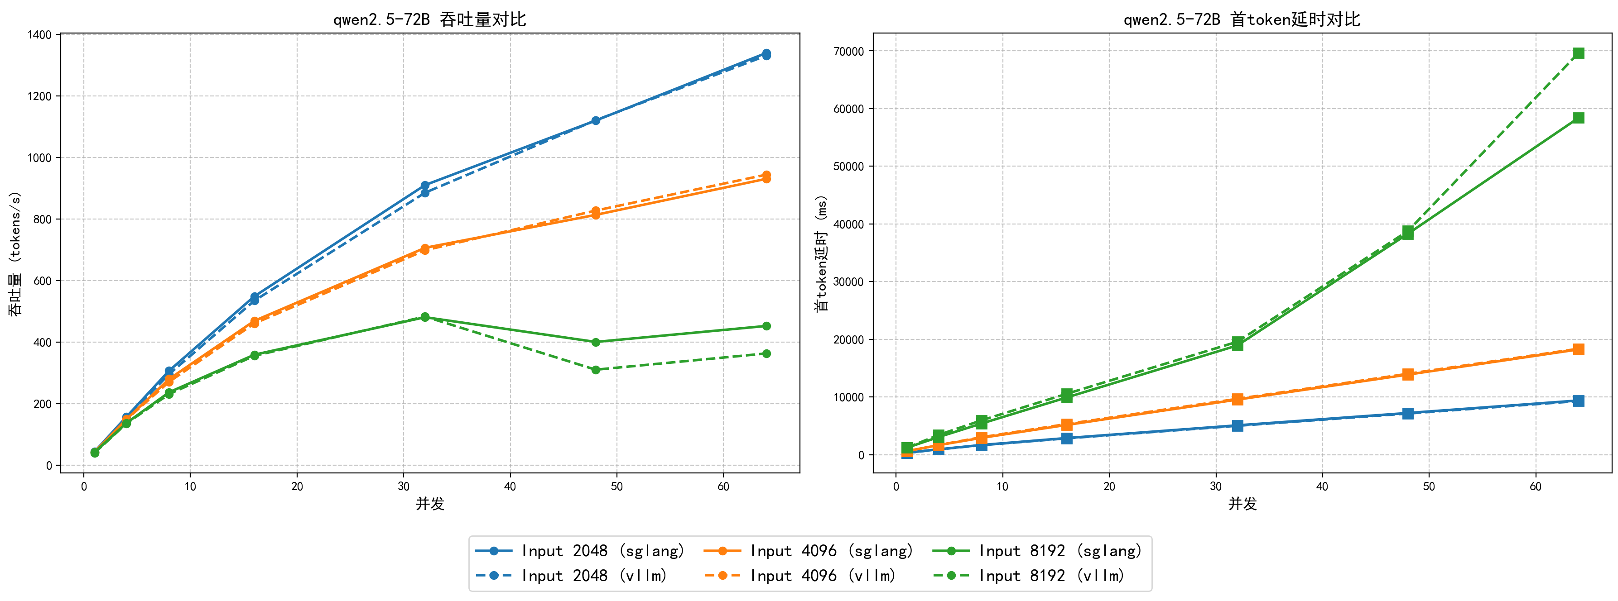 | 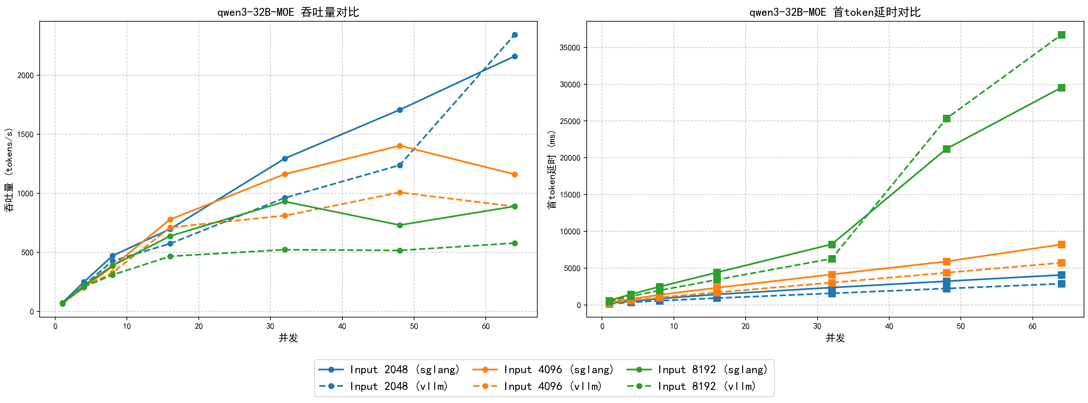
补充验证结论如下： 未开启flashinfer加速内核时，vllm部署稠密模型与sglang性能接近，略慢与sglang推理框架，部署MOE模型较慢于sglang框架；开启flashinfer加速内核后，vllm部署稠密模型性能与sglang基本一致，部署MOE模型吞吐量增加但任低于sglang框架，首token时延较大幅度降低。
二、vllm、sglang推理框架对比详情
从多角度分析对比两大主流推理框架
推理框架 | vllm |  |  |  |  | SGLang
1.模型支持情况 | 支持大多数主流语言模型 支持主流多模态模型 hugging face hub加载 modelscope hub 加载 自定义模型加载 |  |  |  |  | 支持主流语言模型 支持主流多模态模型 自定义模型加载
2.平台支持情况 | NVIDIA GPUs：英伟达系列显卡 NPUs：华为910系列显卡 AMD CPUs and GPUs Intel CPUs and GPUs PowerPC CPUs：苹果MAC TPU：谷歌张量处理器 AWS Neuron：亚马逊处理器 |  |  |  |  | NVIDIA GPUs：英伟达系列显卡 AWS Neuron：亚马逊处理器 CPUs
3.量化支持 | GPTQ/AWQ/INT4/INT8/FP8 |  |  |  |  | FP8/INT4/AWQ/GPTQ
4.核心策略 | PagedAttention（分页注意力） |  |  |  |  | RadixAttention(基数注意力-自动系统化复用KV缓存)
 | 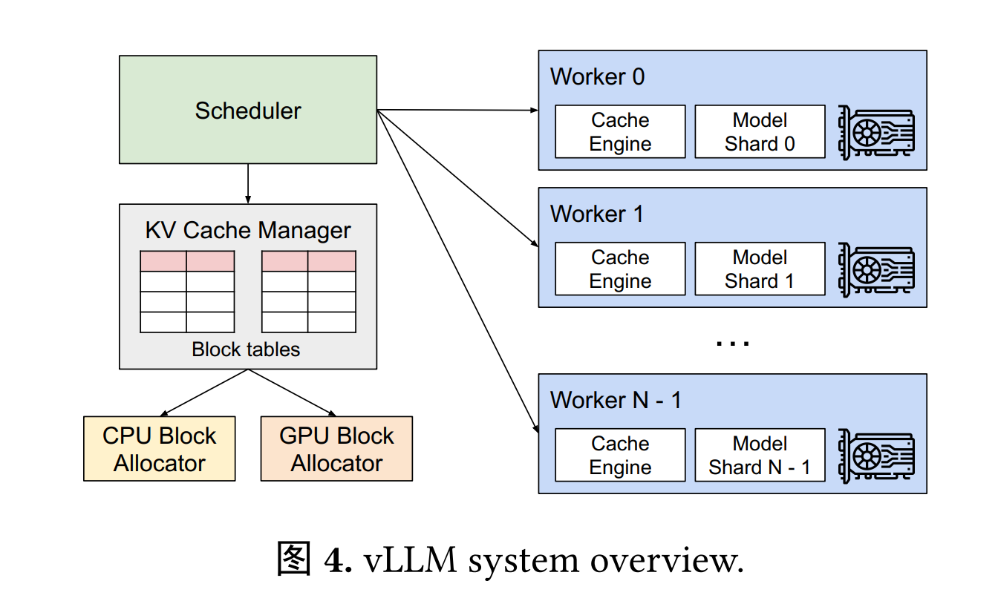 | 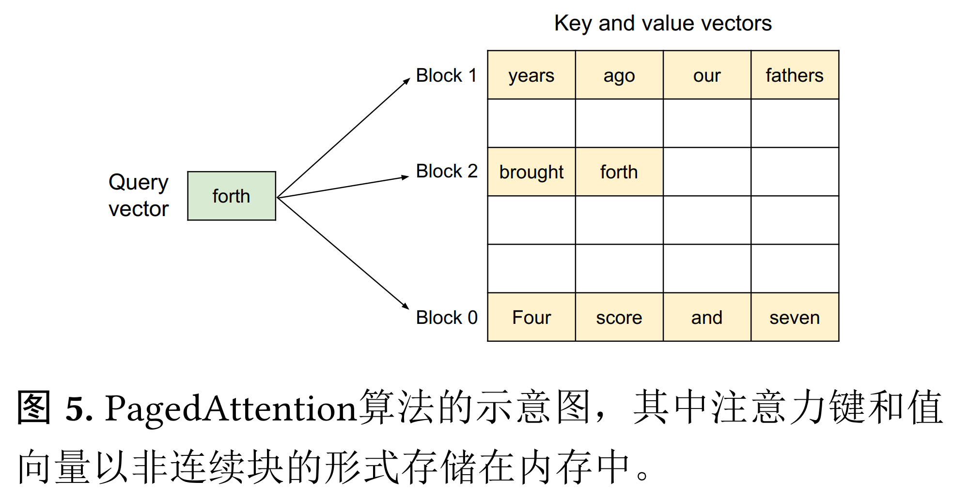 | 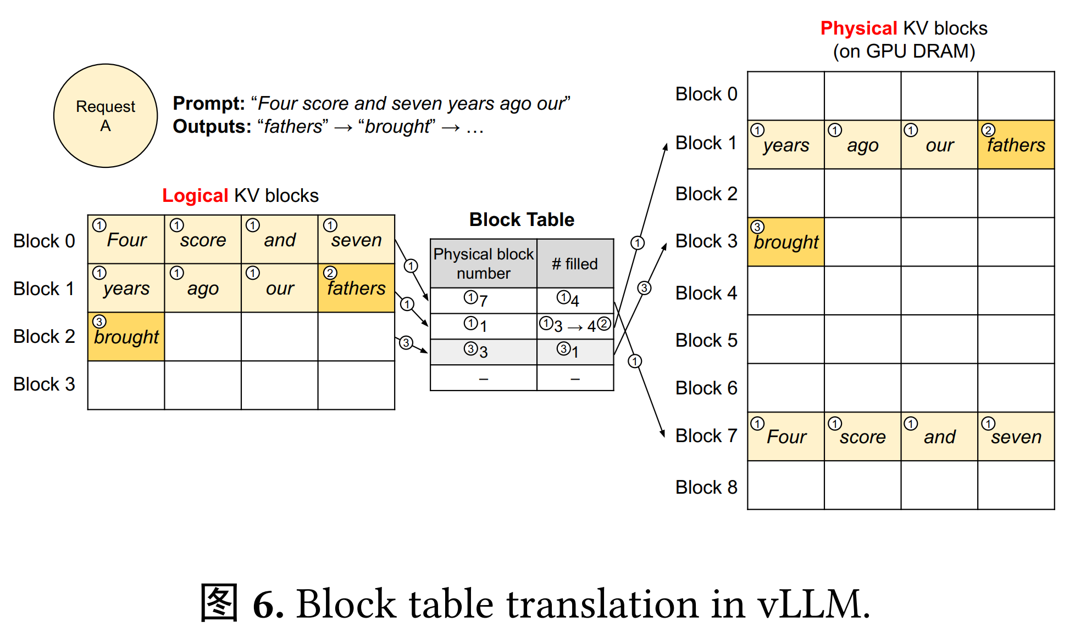 | 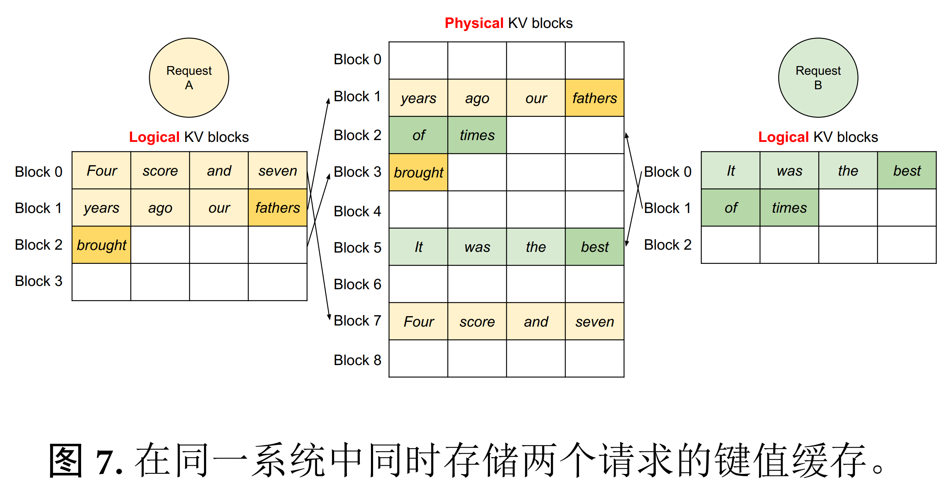 | 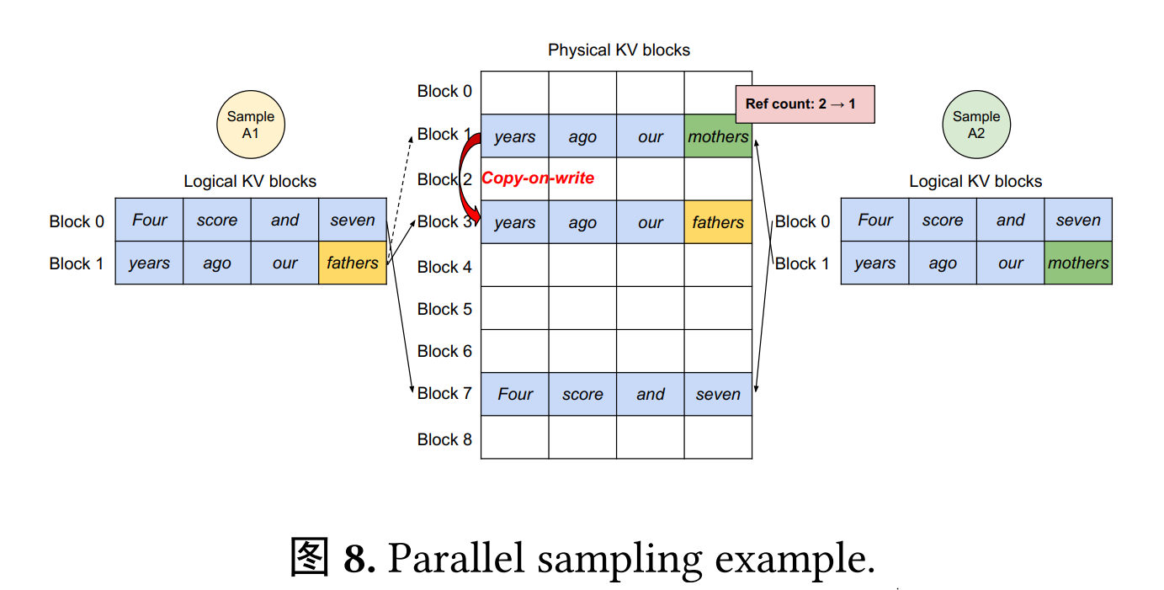 | 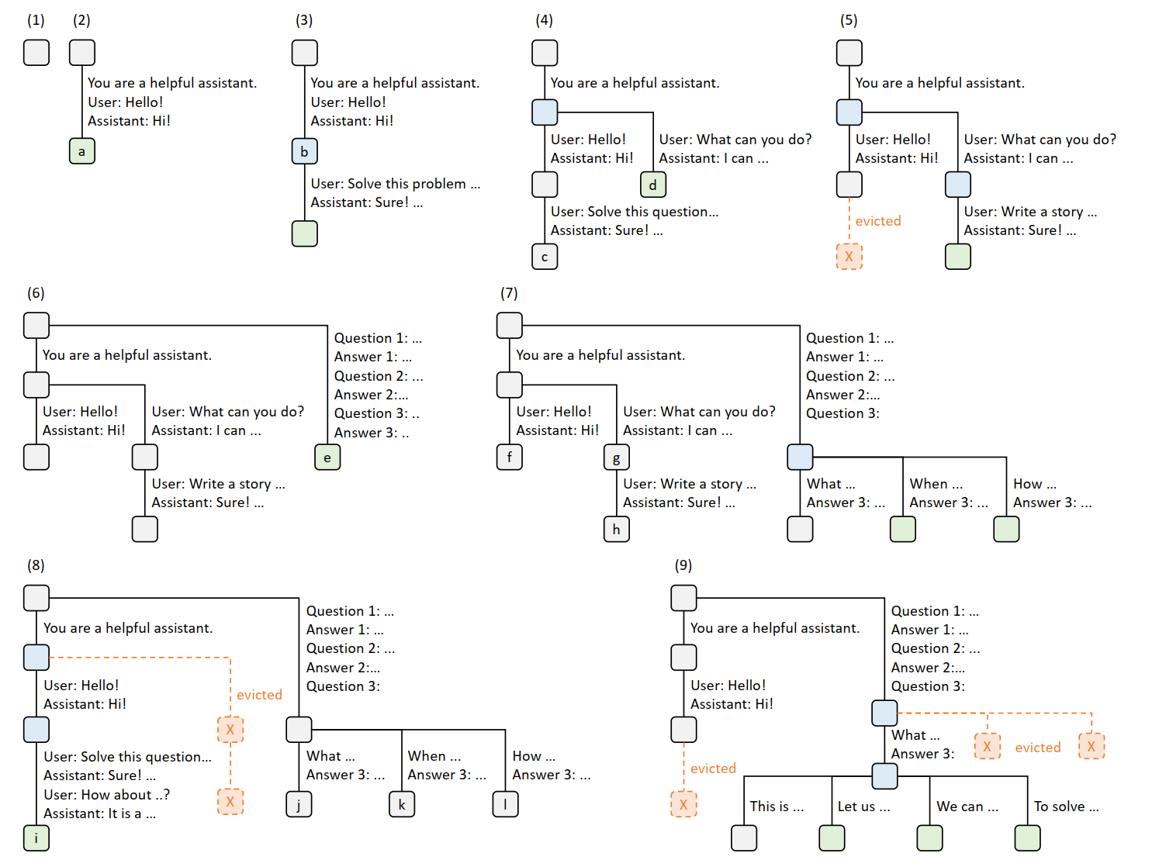 | 图 3：展示了采用最近最少使用（LRU）淘汰策略的基数注意力（RadixAttention）操作示例，时间跨度为九个时间点。该图演示了基数树如何响应各种请求进行动态演变。这些请求包括两个聊天会话、一组少样本学习查询以及一次自一致性采样。每条树边都带有一个标签，代表一个子字符串或标记序列。节点的颜色编码反映不同状态：新添加的节点为绿色，缓存中的节点为蓝色，最近访问的节点为红色，而被淘汰的节点为灰色。 在步骤（1）中，基数树初始为空。在步骤（2）中，服务器处理传入的用户消息 “Hello”，并以大语言模型（LLM）的输出 “Hi” 进行响应。系统提示 “你是一个乐于助人的助手”、用户消息 “Hello!” 以及 LLM 回复 “Hi!” 被整合为一条边，连接到一个新节点。在步骤（3）中，一个新的聊天轮次出现，服务器在基数树中找到提示（即对话的第一轮）的前缀，并复用其键值（KV）缓存。新的轮次作为一个新节点添加到树中。在步骤（4）中，一个新的聊天会话开始。步骤（3）中的节点 “b” 被拆分为两个节点，以便两个聊天会话都能继续进行，但由于内存限制，系统提示被共享。在步骤（5）中，第二个聊天会话继续。然而，由于内存限制，步骤（4）中的节点 “c” 被淘汰。新的轮次添加到步骤（4）的节点 “d” 之后。在步骤（6）中，服务器接收一个少样本学习查询，对其进行处理，并将其插入树中。由于新查询与现有节点没有共享前缀，根节点被拆分。在步骤（7）中，服务器接收一批额外的少样本学习查询。这些查询与步骤（6）中的少样本示例共享一些前缀，因此我们拆分节点 “e” 以实现共享。在步骤（8）中，服务器从第一个聊天会话接收到一条新消息。它淘汰了第二个聊天会话中的所有节点（节点 “g” 和 “h”），因为它们是最近最少使用的。在步骤（9）中，服务器接收到一个对答案进行采样的请求。为了为这些请求腾出空间，我们淘汰步骤（8）中的节点 “j”，很可能是在自一致性提示中 “this”“from” 和 “in” 对应的节点。
5.调度策略 | 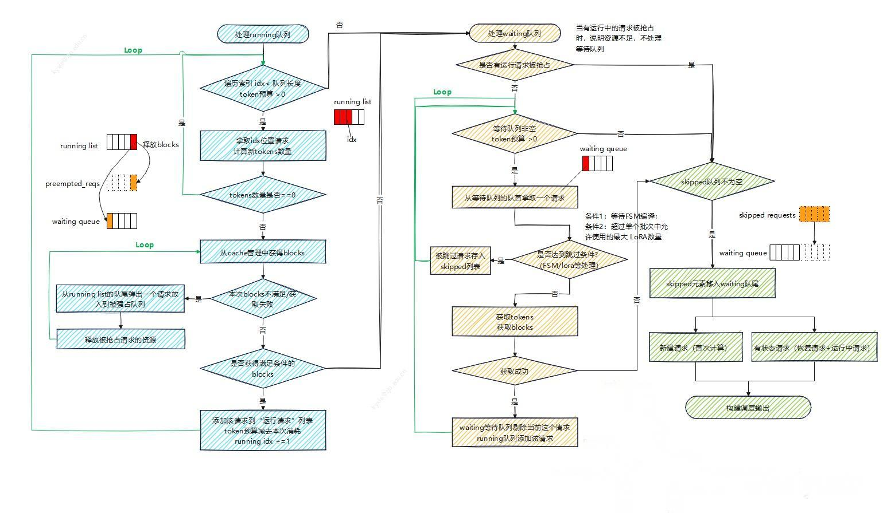 |  |  |  |  | 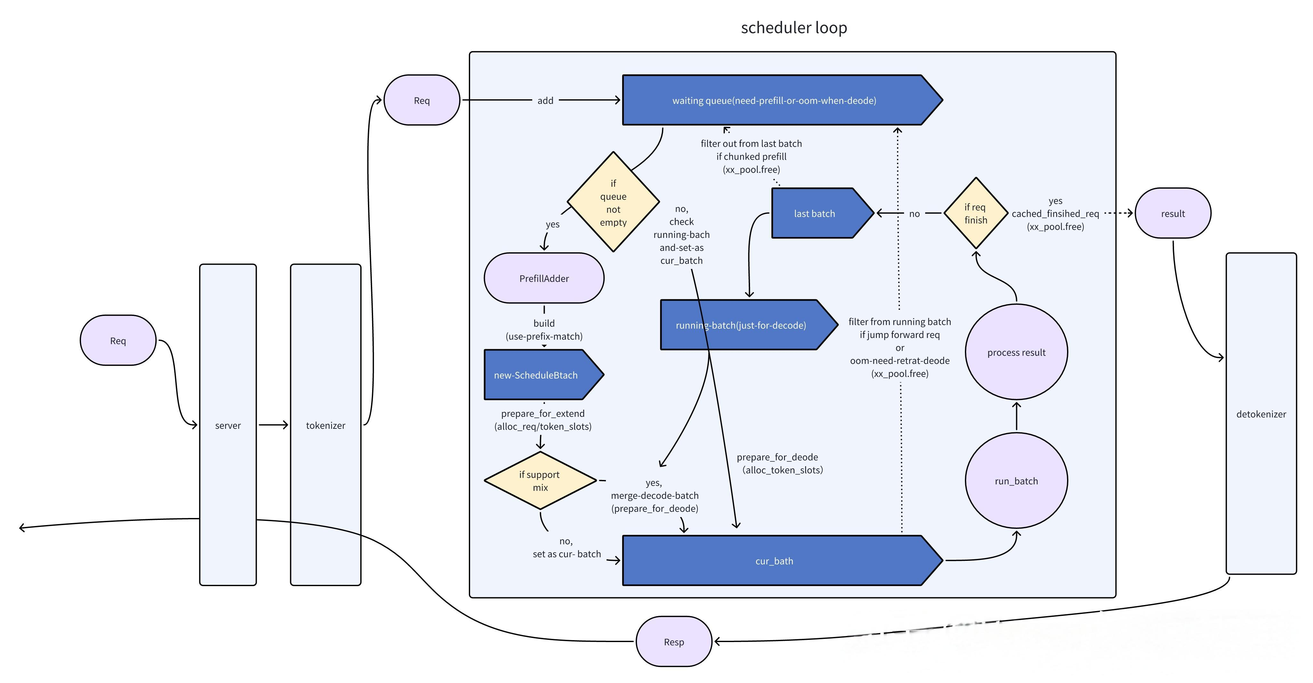
优势 | 1.生态完善 2.显存利用率高 3.功能迭代迅速 |  |  |  |  | 1.推理速度快、吞吐量高
劣势 | 吞吐量较低于sglang |  |  |  |  | 平台支撑较少、量化支持不完善

